様式４配置図
第４号様式 配置図（イベント実施時の想定される配置を図示してください。）
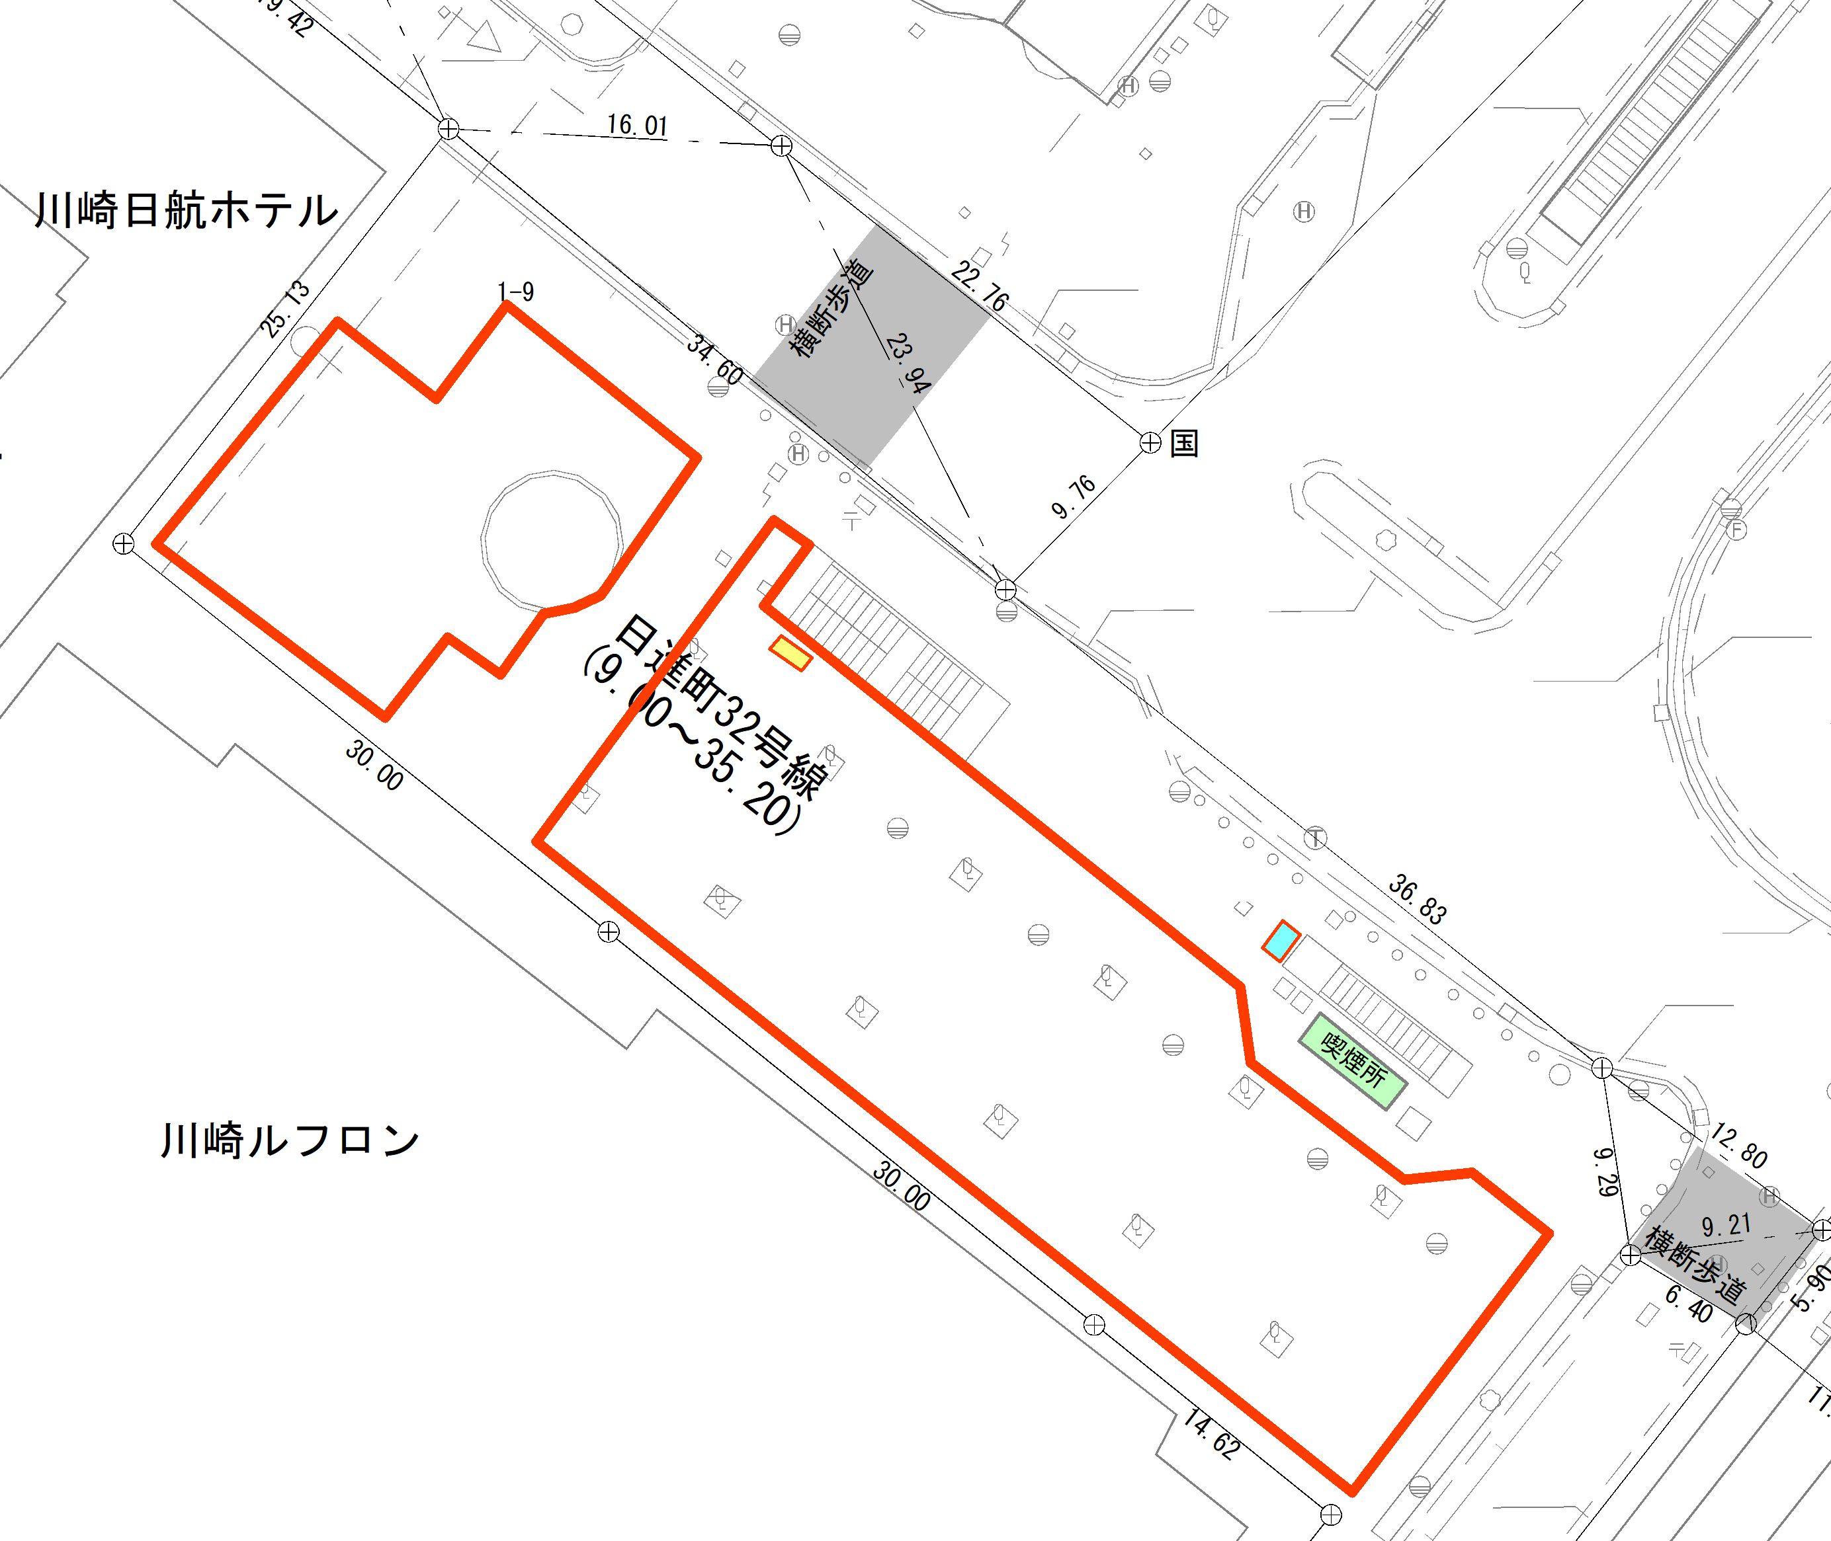

：事業エリア

様式７暴排条例誓約書 (任意団体)
 | 第７号様式
 | 川崎市暴力団排除条例に係る誓約書兼同意書 （個人・任意団体等用）

 |  |  |  |  |  |  |  |  |  | 令和 | 年 | 月 | 日
 | （宛先） |  | 川 崎 市 長

 | 私は、川崎市暴力団排除条例第２条第１号に規定する暴力団、同条第３号に規定する暴力団員等、同条第５号に規定する暴力団経営支配法人等又は同条例第７条に規定する暴力団員等と密接な関係を有すると認められる者でないことを誓約します。 また、上記の者でないことを確認するため、川崎市が本様式に記載された全ての者の個人情報を神奈川県警察本部に照会することについて同意します。

実印
 |  |  |  |  | 住所又は 所 在 地
 |  |  |  | 応募者

 |  |  |  |  | 団体名・ 代表者名

 | 役職名 |  | ﾌ ﾘ ｶﾞ ﾅ |  | 生年月日 |  |  |  | 住 所
 |  |  | 氏 名 |  | （年号M/T/S/H） |  |  |  | （ﾏﾝｼｮﾝ名･部屋番号）
例） | 取締役 |  | ｶﾜｻｷ ﾀﾛｳ |  | S | 35 | 4 | 10 | 川崎市川崎区宮本町456-1
 |  |  | 川崎 太郎 |  |  |  |  |  | 多摩川ﾏﾝｼｮﾝ301号

 | （記入上の注意）
 | ※ | 住所は、マンション等の場合は部屋番号まで記載してください。
 | ※ | 任意団体の場合は団体代表者の方について記入をお願いします。

様式８イベント実施報告書
第８号様式
 |  |  | 令和 年 月 日

かわさきフェス広場イベント実施報告書

（あて先） 川崎市長

 | (申請者) | 住所
 |  | 団体名
 |  | 代表者氏名
 |  | 電話番号

実施した事業が、次のとおり終了したので､報告します。
事業等の名称
期日又は期間
事業等の概要
事業等の内容の明確 に把握できる書類も 添付してください。
成果等
成果等と併せて
「苦情の有無」
「貸出備品の異常」
「本市への要望」
「今後の展望」
等もあれば
ご記入下さい。
※今後の運営改善に用いるため、差し支えない範囲で、額の大きな経費について詳しくご記載ください
総売上 ※飲食・物販などがあった場合
経費

